俱樂部紀念T-Shirt尺寸參考

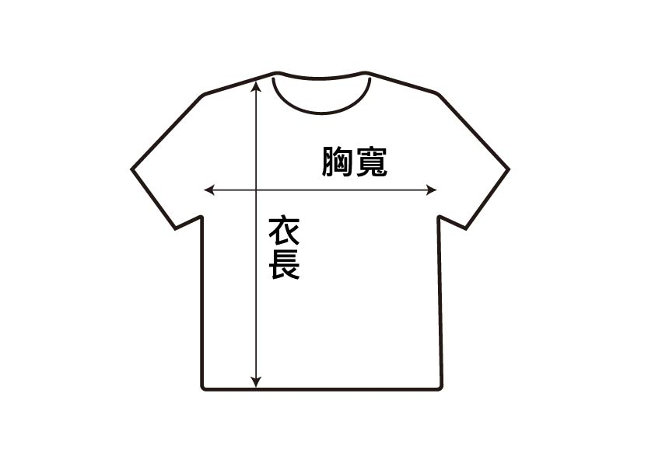
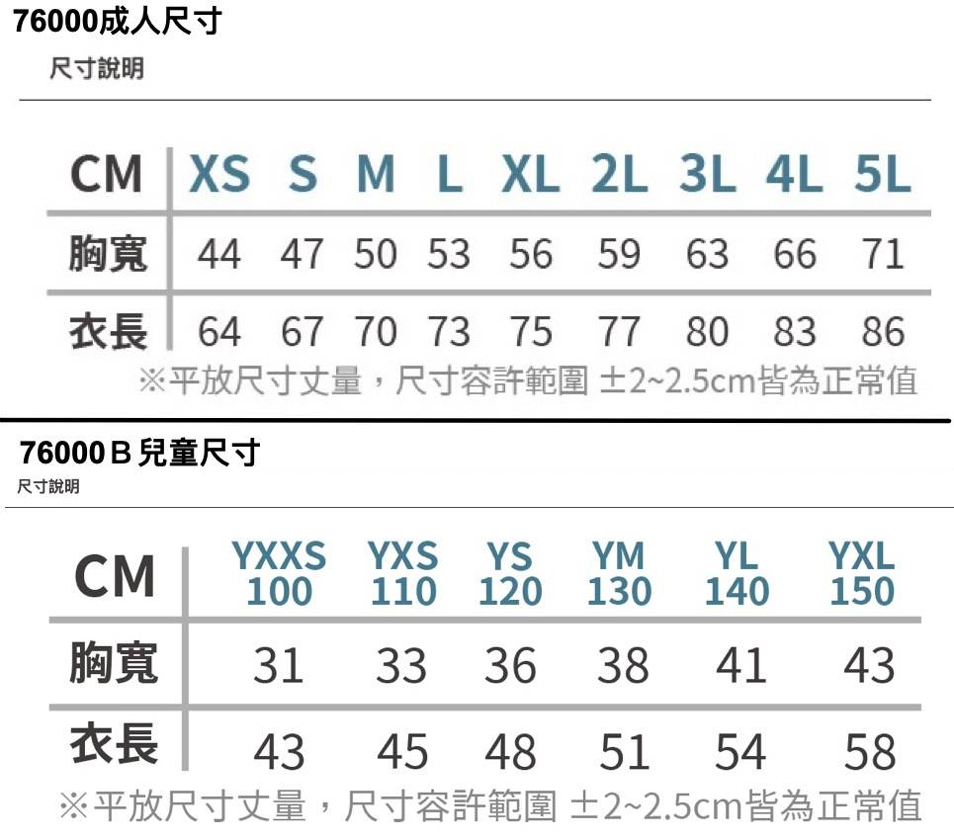

 | 尺寸丈量範例

俱樂部紀念T-Shirt設計

 |  | 尺寸參考表

